HomePage.vue
HomePage.vue
一、画面レイアウト→中部の画像の部分
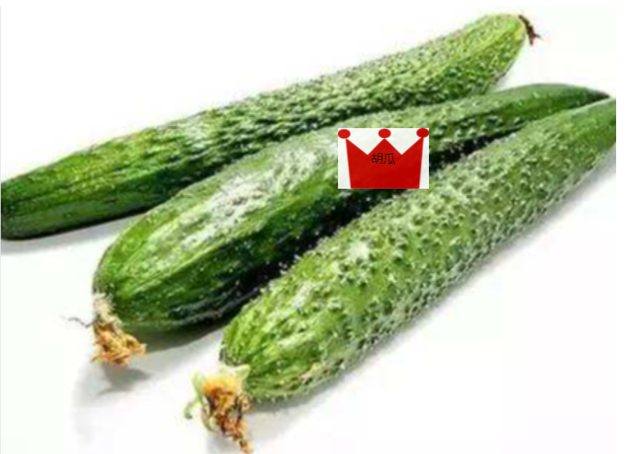
画像をクリックする ①showLbl(lbl,event)
②hid
③method:openLbl(lbl)

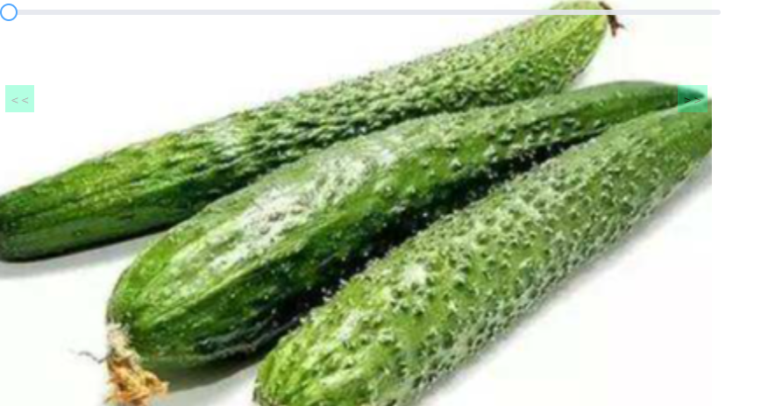

④画像を変更する method:slideChange

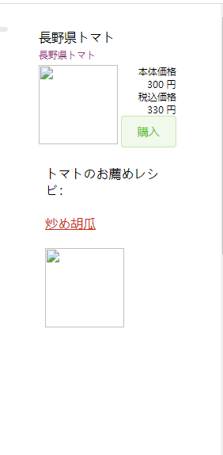

⑤レシピ名をクリックする method:dispPop(lnk)

二、ソース
①
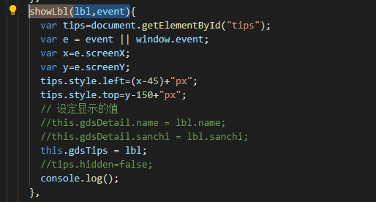

②

③

④
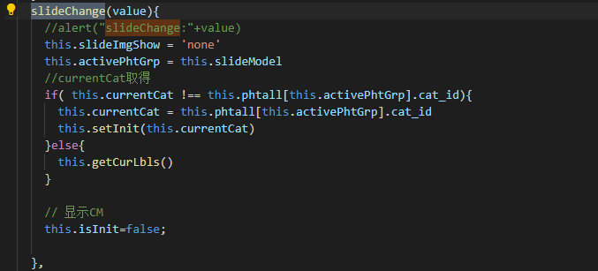

⑤

